Ievads
v1pub



Sociālās ietekmes izvērtēšanas vadlīnijas sociālā uzņēmuma statusa pretendentu izvērtēšanai
(Metodika Ietekmes Analīzei un Izvērtēšanai = MIAI)
Pasūtītājs: Labklājības ministrija
Izpildītājs: Oxford Research Baltics, SIA

 | Rīga 2021
Kam? | Sociālo uzņēmumu komisijai kā atzinuma sniedzējai un Labklājības ministrijai kā administratīvā akta izdevējai izvērtēt uzņēmuma plānoto vai sasniegto sociālo ietekmi Sociālā uzņēmuma likuma un tam pakārtoto normatīvo aktu kontekstā, lai noteiktu uzņēmuma atbilstību sociālā uzņēmuma statusam;
 | pretendentiem uz sociālā uzņēmuma statusu un sociālajiem uzņēmumiem izprast sava uzņēmuma darbības principu (uzņēmuma mērķu) atbilstību sociālās uzņēmējdarbības konceptam, plānot savu darbību, lai risinātu konkrētu sabiedrības grupu vai sabiedrības kopumā sociālās problēmas, radītu nozīmīgu un izmērāmu sociālo ietekmi.

Ko dara? | Apkopojot komisijas locekļu detalizētos uzņēmuma ietekmes nozīmīguma vērtējumus, dod pretendenta reitingu.

Kā dara? | Vadlīnijas ir rīks, kurā komisijas locekļi veic kvantitatīvus novērtējumus punktu skalā par dažādiem ietekmes nozīmīguma un uzticamības aspektiem. Lielāks pretendenta savākto punktu skaits nodrošina augstāku reitingu. Metodoloģija balstās pieejā, ka praksē uzņēmumiem, kuru sociālās aktivitātes ir to darbības pamats, pozitīvā ietekme izpaužas vairākos tiešos un netiešos ietekmes aspektos. Apkopojot visus šos aspektus, var pamatoti novērtēt sociālās ietekmes nozīmīgumu. Bez tiešajām ietekmes jomām un aspektiem vadlīnijas paredz arī pretendenta uzticamības novērtējumu, jo tas ļauj objektīvāk novērtēt, vai iecerētā nozīmīgā ietekme tiešām realizēsies praksē.

Kāpēc šādi? | Izvērtējumā "Pasākuma "Atbalsts sociālajai uzņēmējdarbībai" starprezultātu novērtēšana un priekšlikumu izstrāde tiesiskā ietvara un atbalsta pilnveidošanai" (2021) tika izvērtētas Latvijā un pasaulē pielietotās pieejas un metodes sociālo uzņēmumu ietekmes izvērtēšanai un kā Latvijas specifiskajai situācijai atbilstošākā rekomendēta MIAA (Methodology for Impact Analysis and Assessment), ko izstrādājusi britu organizācija Investing for Good. Metode tulkota un adaptēta, balstoties uz Latvijas iesaistīto pušu specifiskajām vajadzībām.

Kā lietot? | Vadlīnijas veidotas kā gatava aizpildāma jautājumu forma Microsoft excel vidē, kur jāizvēlas piedāvātie atbilžu varianti un jāsniedz kvantitatīvi vērtējumi ietekmes un uzticamības aspektu raksturošanai. Pirmā izklājlapa "Vērtējums" apkopo datus (vidējo vērtējumu un atbilžu variāciju) no analoģiska satura izklājlapām "Vērtētājs 1", "Vērtētājs 2" utt., kurās komisijas locekļi veic savus individuālos vērtējumus. Izklājlapā "Paskaidrojumi un indikatori" izvērsti vērtēšanas lapā ietvertie ietekmes aspekti - dziļāk paskaidrots saturs, kā arī doti piemēri potenciāliem indikatoriem attiecīgā ietekmes aspekta mērīšanai. Ja pretendents sniedzis kvantitatīvus ietekmi raksturojošus datus, tad tos var piefiksēt tam paredzētā kolonnā blakus indikatoru paraugu sarakstam. Vērtēšana notiek lapās "Vērtētājs". Sākumā jāizvēlas pretendenta ietekmes jomas, tad jāpārbauda daži atlases kritēriji. Tam seko uzņēmuma uzticamības vērtējums pēc 6 pazīmēm 5 punktu skalā, kur pretendents var savākt maksimāli 30 punktus. Tad jāveic ietekmes nozīmīguma vērtējums gan sadaļā "Mērķa grupas perspektīva", kas ietver apakšsadaļas "Mērķa grupas fokuss" un "Ietekme uz labuma guvējiem", gan sadaļā "Plašāka ietekme", kas ietver šādas apakšsadaļas: "Papildu pienesums", "Ietekmes koeficienti - Ekonomikas veicināšana un zināšanu palielināšana", "Sistēmas maiņa", "Ietekmes riski" un "Atbildīga vadība". Visā ietekmes aspektu grupā pretendents var maksimāli savākt 100 punktus. Gan rindā "Uzticamības reitings", gan rindā "Ietekmes reitings" pretendentam tiek piešķirts reitings, atkarībā no sadaļā "Uzticamība" un sadaļā "Ietekmes nozīmīgums" savākto punktu skaita (1. − augsts, 2. − vidējs vai 3. − zems reitings). Sociālā uzņēmuma statusa iegūšanai nepieciešams iegūt 1. vai 2. ietekmes reitingu. Savukārt, ja iegūts 3. jeb zemākais uzticamības reitings, tad statusa iegūšanai jābūt ļoti pārliecinošam ietekmes vērtējumam − 1. ietekmes reitingam. Tie aspekti, kuros Sociālo uzņēmumu komisijas locekļi devuši būtiski atšķ

Zemāk attēlotas būtiskākās vadlīniju un vērtēšanas procesa sastāvdaļas

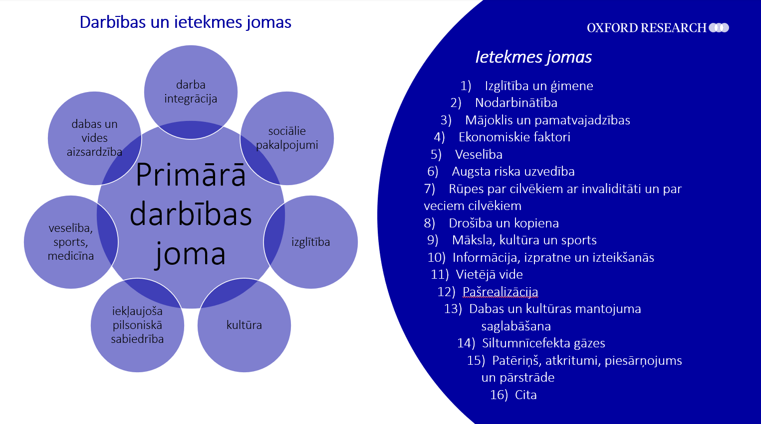

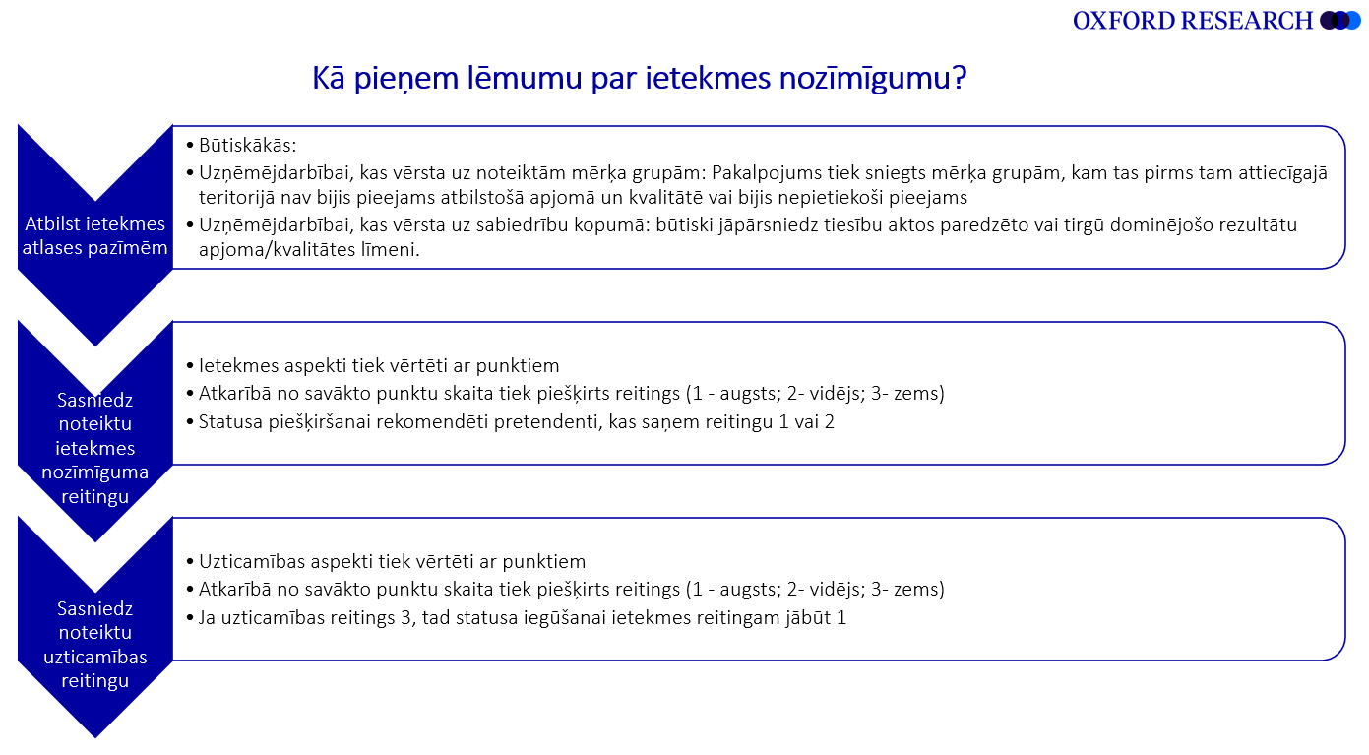

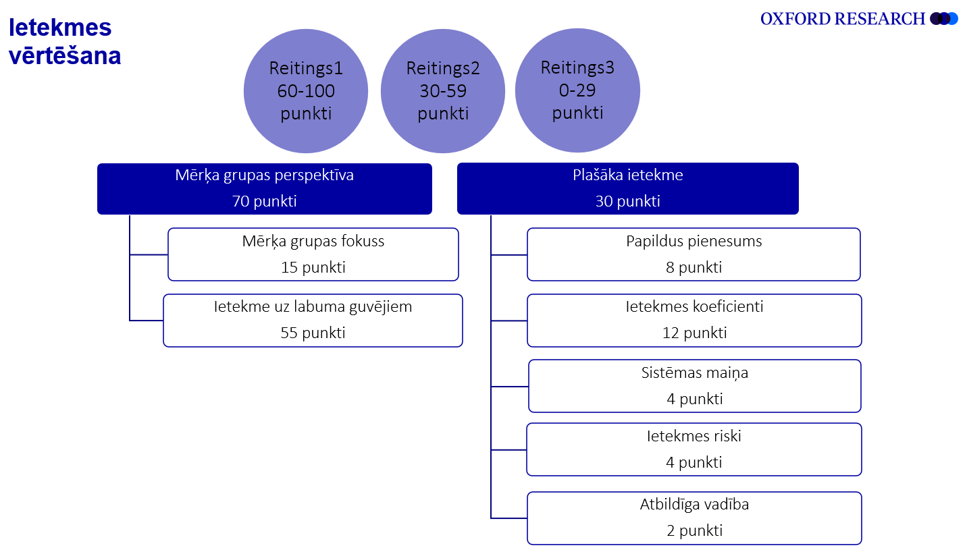

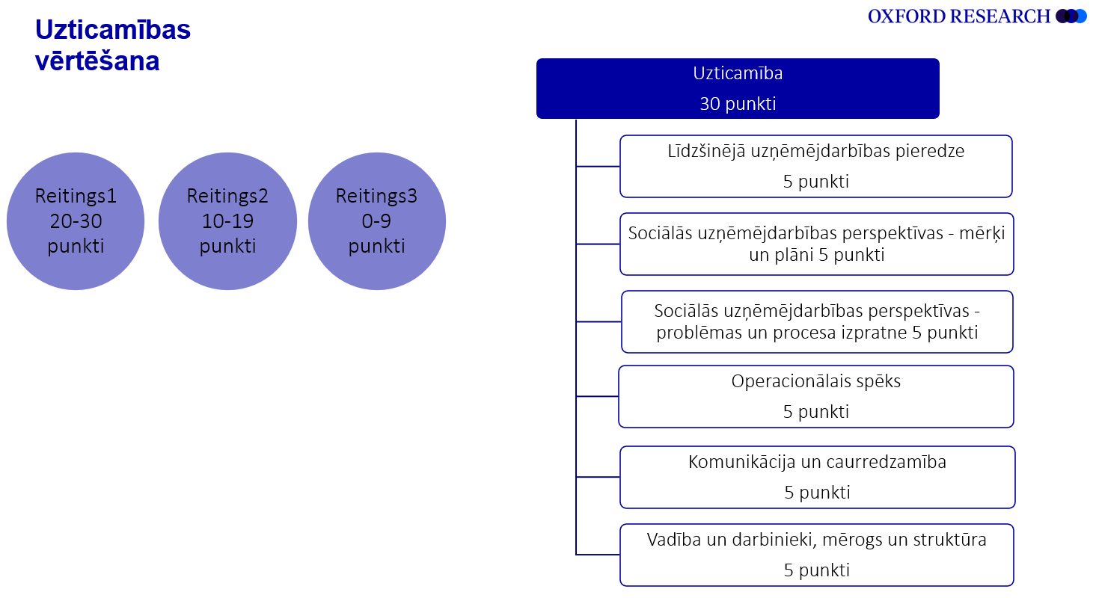

Imants Lipskis
Sociālo uzņēmumu komisijas vadītājs
Labklājības ministrijas Darba tirgus politikas departamenta direktors
2022. gada 8. februārī

